2020_06_data
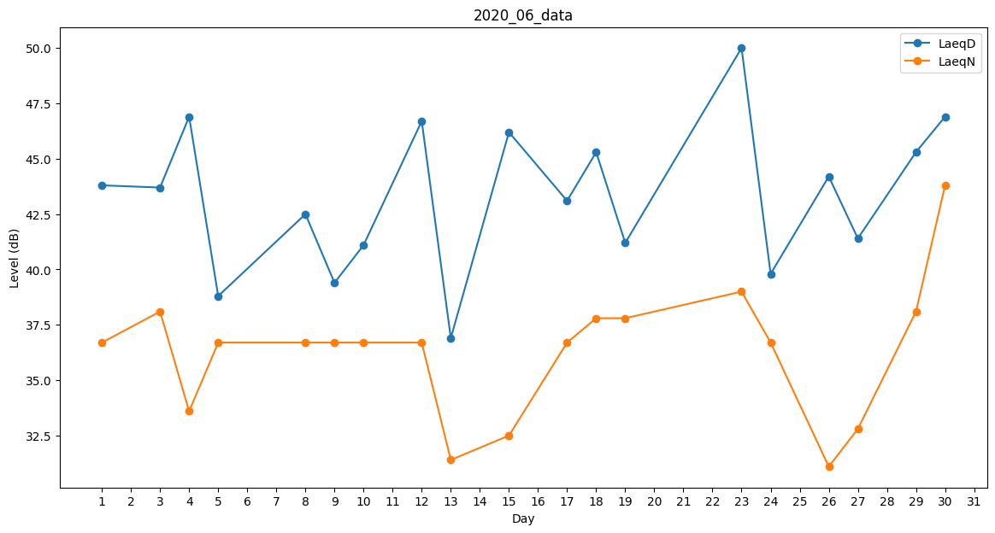
Day | LaeqD | LaeqN
1 | 43.8 | 36.7
2 | 41.6 | 0
3 | 43.7 | 38.1
4 | 46.9 | 33.6
5 | 38.8 | 36.7
6 | 35.3 | 0
7 | 0 | 29.5
8 | 42.5 | 36.7
9 | 39.4 | 36.7
10 | 41.1 | 36.7
11 | 39.1 | 0
12 | 46.7 | 36.7
13 | 36.9 | 31.4
14 | 0 | 32.5
15 | 46.2 | 32.5
16 | 42 | 0
17 | 43.1 | 36.7
18 | 45.3 | 37.8
19 | 41.2 | 37.8
20 | 40.3 | 0
21 | 36.8 | 0
22 | 45.4 | 0
23 | 50 | 39
24 | 39.8 | 36.7
25 | 39.3 | 0
26 | 44.2 | 31.1
27 | 41.4 | 32.8
28 | 38.6 | 0
29 | 45.3 | 38.1
30 | 46.9 | 43.8

